Лист1
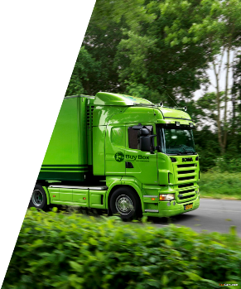
Перевозка грузов из |  |  |  | www.buyboxx.ru
Китая |  | Whatsapp +7 960 760 60 10
 |  | Telegram buyboxx
 |  | WeChat +86 13342828702

НАКЛАДНАЯ |  |  |  |  | Уведомление: 1. В случае утери груза, повреждения товара, просьба уведомить наших представителей в Москве по факту приемки товара и зафиксировать. Претензии после приемки товара не принимаются. 2. Если после информирования клиента о прибытии груза, клиент оттягивает время получения груза, то последний несет финансовые расходы за временное размещение груза на складах. ПРР оплачивает получатель. 3. Страховка 2% от стоимости груза. Распространяется на полную и частичную потерю груза. 4. В связи с коронавирусом возможны небольшие задержки в прохождении таможни. 5. Информацию о состоянии груза вы можете проверить на нашем сайте вбив номер вашего груза.
ДАТА ОТПРАВКИ: | 19.01.2024 |  | НОМЕР ГРУЗА: | 1BUYBOX9545-0118-2
发货日期： |  |  | 货号：
ВИД ДОСТАВКИ: | 北疆特快 |  | Место получения:
发货方式： |  |  | 收货地址：
НАИМЕНОВАНИЕ: | чехлы для роликов
品名:
Вес: |  |  | 68.5
重量 :
Объём: |  |  | 0.29
立方：
Кол-во: |  |  | 2
包数：
Стоимость доставки: |  |  | 3.3$
运费: $/КГ
Упаковка: |  |  | 4$
打包费：$
Страховка 2% от суммы: |  |  | 7$
保险2%:
ИТОГО
Стоимость доставки КНР до Россия Москва: |  |  | 226.05$
Работа от юр лица:
ПРР МОСКВА: |  |  | 2$
Итого к оплате 239.05$

